Сравнительная таблица
Название | Описание | Год возникновения | Классификация | Принцип работы | Интерфейс | Преимущества | Недостатки | Вывод
RCS | RCS (англ. Revision Control System) — одна из самых первых систем управления версиями, разработанная в 1982 году. | 1982 год | Централизованная | Для каждого файла, зарегистрированного в системе, она хранит полную историю изменений, причём для текстовых файлов используется эффективный алгоритм дельта-компрессии, когда хранится только последняя версия и все межверсионные изменения. | 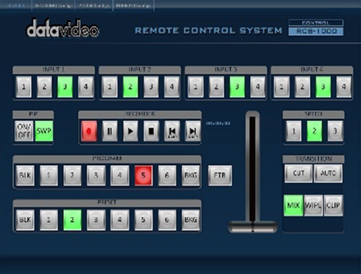 | 1. RCS - проста в использовании и хорошо подходит для ознакомления с принципами работы систем контроля версий. 2. Хорошо подходит для резервного копирования отдельных файлов, не требующих частого изменения группой пользователей. 3. Широко распространена и предустановленна в большинстве свободно распространяемых операционных системах. | Отсутствие коллективной работы на практике выглядит так, что только тот пользователь, который произвел действие «Lock» над файлом или файлами, может вносить изменения. Другие пользователи запросить эти же файлы на редактирование не могут, пока первый пользователь не закончит работу с ними. | Устаревшая и неудобная.
CVS | Централизованная система управления версиями, популярная в 1990-е - начале 2000-х годов. | 1990 год | Централизованная | Хранит историю изменений определённого набора файлов, как правило, исходного кода программного обеспечения, и облегчает совместную работу группы людей над одним проектом. | 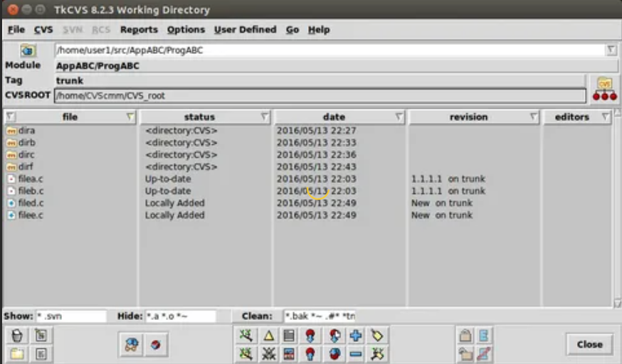 | 1. Несколько клиентов могут одновременно работать над одним и тем же проектом. 2. Позволяет управлять не одним файлом, а целыми проектами. 3. Обладает огромным количеством удобных графических интерфейсов, способных удовлетворить практически любой, даже самый требовательный вкус. 4. Широко распространена и поставляется по умолчанию с большинством операционных систем Linux. 5. При загрузке тестовых файлов из репозитория передаются только изменения, а не весь файл целиком. | Невозможно переименовать файл или каталог так, чтобы это изменение было отражено в истории. Ограниченная поддержка юникода и не-ASCII-имён. Публикации изменений не атомарны. Наборы изменений не поддерживаются. Неэффективное хранение двоичных файлов. Оригинальный GNU CVS не поддерживает разграничения прав между пользователями репозитория. Внутренние механизмы контроля целостности практически отсутствуют, зачастую даже невозможно точно утверждать, повреждён ли репозиторий, и если да, то каким образом. | Устаревшая и неудобная.
Subversion | Subversion (SVN) — это бесплатная система управления версиями с открытым исходным кодом. | 2000 год | Централизованная | Subversion — централизованная система (в отличие от распределённых систем, таких как Git или Mercurial), то есть данные хранятся в едином хранилище. Хранилище может располагаться на локальном диске или на сетевом сервере. | 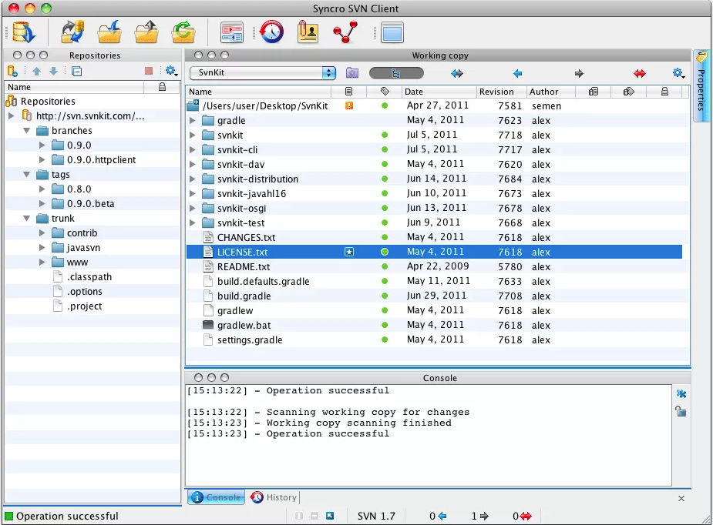 | 1. Система команд, схожая с CVS. 2. Поддерживается большинство возможностей CVS. 3. Разнообразные графические интерфейсы и удобная работа из консоли. 4. Отслеживается история изменения файлов и каталогов даже после их переименования и перемещения. 5. Высокая эффективность работы, как с текстовыми, так и с бинарными файлами. 6. Встроенная поддержка во многие интегрированные средства разработки, такие как KDevelop, Zend Studio и многие другие. 7. Возможность создания зеркальных копий репозитория. 8. Два типа репозитория – база данных или набор обычных файлов. 9. Возможность доступа к репозиторию через Apache с использованием протокола WebDAV. 10. Наличие удобного механизма создания меток и ветвей проектов. 11. Можно с каждым файлом и директорией связать определенный набор свойств, облегчающий взаимодействие с системой контроля версии. 12. Широкое распространение позволяет быстро решить большинство возникающих проблем, обратившись к данным, накопленным Интернет-сообществом. | Проблемы при переименовании файлов. Слабая поддержка слияния ветвей. Невозможность удаления данных из хранилища. | Тот же самый CVS но чуть по лучше.
Aegis | Aegis, созданная Питером Миллером в 1991 году, является первой альтернативой централизованным системам управления версиями. | 1991 год | Централизованная | Все операции в ней производятся через файловую систему Unix. К сожалению, в Aegis нет встроенной поддержки работы по сети, но взаимодействия можно осуществлять, используюя такие протоколы, как NFS, HTTP, FTP. | 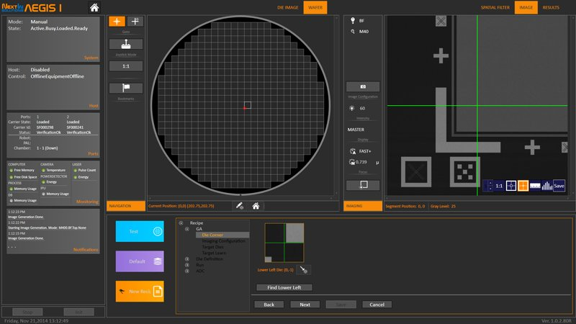 | 1. Надежный контроль корректности загружаемых изменений. 2. Возможность предоставлять различные уровни доступа к фалам репозитория, что дает приличный уровень безопасности. 3. Качественная документация. 4. Возможность переименовывать файлы, сохраненные в репозитории, без потери истории изменений. 5. Возможность работы с локальным репозиторием, если отсутствует сетевой доступ к главному репозиторию. | 1. Отсутствие встроенной поддержки сетевого взаимодействия. 2. Сложность настройки и работы с репозиторием. 3. Слабые графические интерфейсы. | Сложность работы Aegis может оттолкнуть пользователей от использования систем контроля версий, поэтому ее нельзя рекомендовать для ознакомления или ведения небольших программных проектов. Однако, она имеет ряд преимуществ, которые могут быть полезны в некоторых специфических ситуациях, особенно, когда требуется жесткий контроль за качеством разрабатываемого программного обеспечения.
Monoton | Monotone – еще одна децентрализованная система управления версиями, разработанная Грейдоном Хоэм. | 2003 год | Централизованная | В ней каждый клиент сам отвечает за синхронизацию версий разрабатываемого продукта с другими клиентами. | 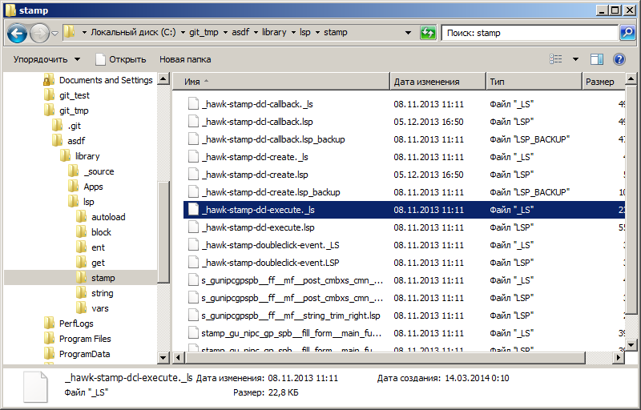 | Простой и понятный набор команд, схожий с командами Subversion и CVS. 2. Поддерживает переименование и перемещение файлов и директорий. 3. Качественная документация, значительно облегчающая использование системы контроля версий. | 1. Низкая скорость работы. 2. Отсутствие мощных графических оболочек. 3. Возможные (но чрезвычайно низкие) совпадения хэш - кода отличных по содержанию ревизий. | Monotone - это мощный и удобный инструмент для управления версиями разрабатываемого проекта. Набор команд - продуман и интуитивно понятен, особенно, он будет удобен для пользователей, привыкших к работе c Subversion и CVS. Прекрасно оформленная и полная документация позволит быстро освоиться и использовать все возможности Subversion на полную мощность.
Git | Git (произносится «гит»[7]) — распределённая система управления версиями. | 2005 год | Распределённая | Распределённая система управления версиями. | 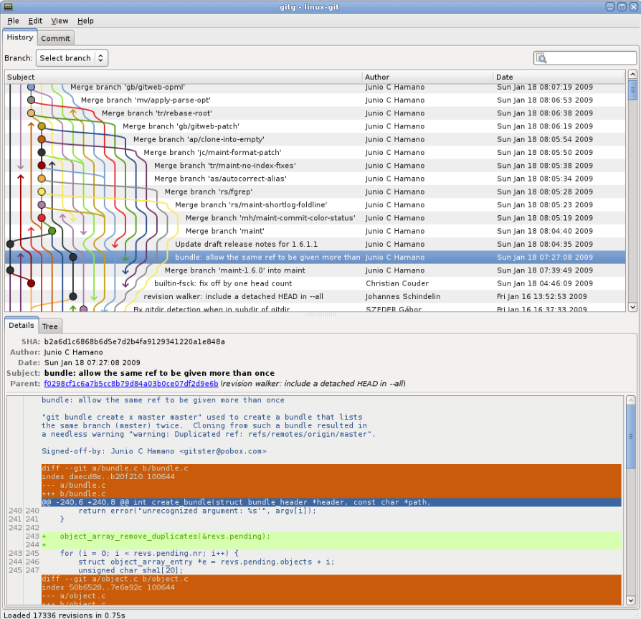 | Проект можно откатить, удобность для работы в группе | Отсутствие переносимой на другие операционные системы поддержки путей в кодировке Unicode в Microsoft Windows | Один из самых удобных СКВ на данный момент
Bazaar | Система Bazaar разработана с целью облегчить работу над развитием свободных и открытых проектов для всех желающих. | 2005 год | Распределённая | В отличие от чисто распределённых систем контроля версий, которые не используют центральный сервер, Bazaar поддерживает работу как с сервером так и без него. Возможно даже использовать оба метода одновременно для одного и того же проекта. Сайты Launchpad и SourceForge предлагают свободный хостинг для проектов, которые используют Bazaar. | 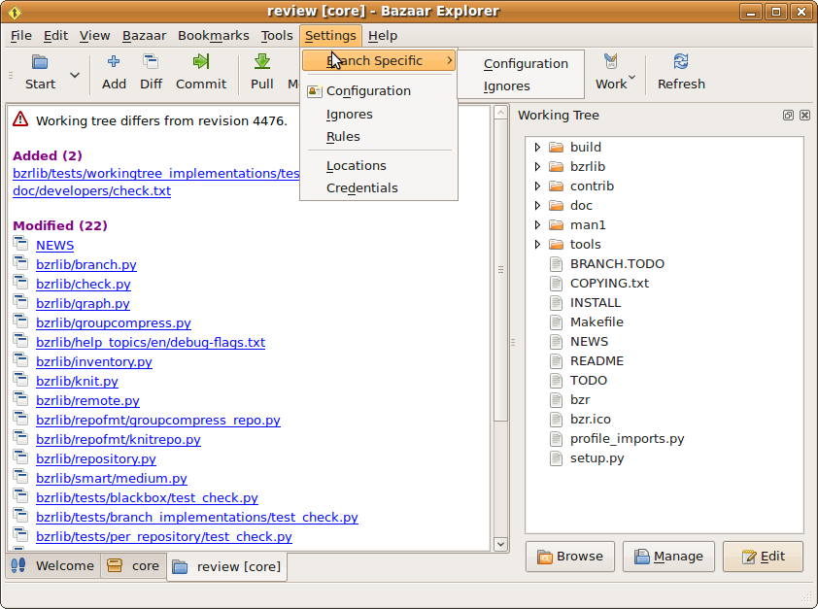 | 1.Кросплатформенная поддержка. 2. Удобный и интуитивно понятный интерфейс. 3. Простая работа с ветками проекта. 4. Возможность работы с репозиториями других систем контроля версий. 5. Великолепная документация. 6. Удобный графический интерфейс. 7. Чрезвычайная гибкость, позволяющая подстроится под нужды конкретного пользователя. | 1. Более низкая скорость работы, по сравнению с git и mercurial, но эта ситуация постепенно исправляется. 2. Для полноценного функционирования необходимо устанавливать достаточно большое количество плагинов, позволяющих полностью раскрыть все возможности системы контроля версий. | Bazaar – удобная система контроля версий с приятным интерфейсом. Хорошо подходит для пользователей, которых отталкивает перспектива работы с командной строкой. Множество дополнительных опций и расширений позволит настроить программу под свои нужды. Схожесть системы команд с Git и Subversion, и возможность работы напрямую с их репозиториями, - сделает переход на Bazaar быстрым и безболезненным. Об успешности базара говорит и тот факт, что ей пользуются разработчики Ubuntu Linux.
Arch | Arch – распределенная система контроля версий, созданная Томом Лордом. Изначально она создавалась для решения проблем CVS, что им вполне удалось. | 2002 год | Распределённая | Arch осуществляет атомарные операции по сохранению изменений в репозиторий, т.е. исключает ситуацию скачивания репозитория, когда часть изменений загружена, а часть еще не успела загрузиться. | 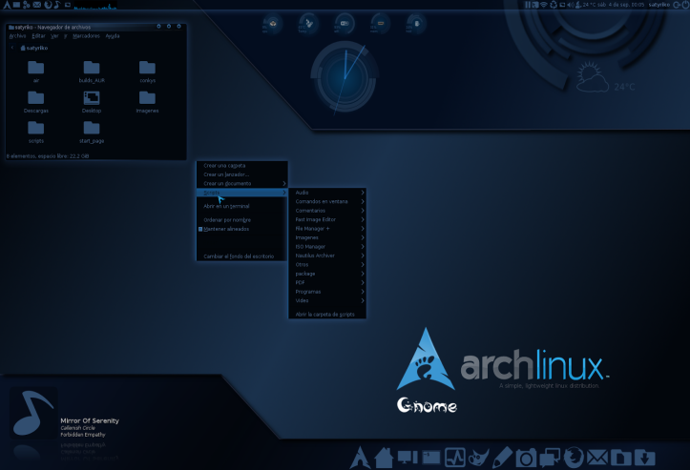 | 1.Arch осуществляет атомарные операции по сохранению изменений в репозиторий, т.е. исключает ситуацию скачивания репозитория, когда часть изменений загружена, а часть еще не успела загрузиться. 2.Поддерживаются возможности ветвления версий проекта и объединение отдельных веток, переименование и перемещение файлов и каталогов с сохранением истории изменений, и многие другие приятные возможности. 3.Не требует специального сервиса для сетевого репозитория и может использовать такие протоколы, как FTP, SFTP или WebDAV и так далее. | Поддерживается только UNIX – системами, однако, перевод Arch под другие операционные системы не должен составлять труда. | Поддержка возможности создания веток версий проекта, гибко управлять ими, объединять, откатываться на предыдущие ревизии, - делает Perforce вполне конкурентно способной системой и способствуют ее широкому распространению. Однако, это продукт - коммерческий, что несколько сужает область его применения и сдерживает распространение. В основном, он используется в больших коммерческих компаниях, для которых важна не только функциональность, но и своевременная техническая поддержка.
Perforce | Perforce (сокр. P4) — коммерческая система управления версиями. Доступна бесплатная лицензия для пяти пользователей. Разработана компанией Perforce Software, основанной в 1995 году. Система имеет клиент-серверную архитектуру. Сервер Perforce может одновременно иметь несколько репозиториев, называемые «депо» (англ. depot). | 1995 год | Централизованная | Основной принцип работы: перед тем, как добавить изменения, сделанные в менее стабильном стриме B, в более стабильный A (copy up В, А), все изменения в более стабильном стриме A должны быть предварительно добавлены в менее стабильный B (merge down А, В). | 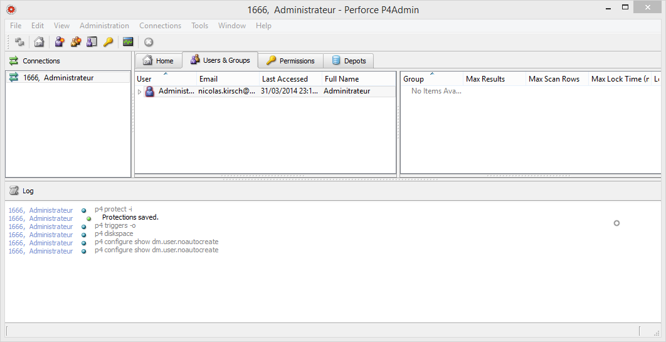 | Серьезное преимущество Perforce’у дает возможность интегрироваться со множеством средств разработки программного обеспечения и такими приложениями, как Autodesk 3D Studio Max, Maya, Adobe Photoshop, Microsoft Office, Eclipse, emacs и многими другими. | 1.Клиент не может ничего сделать без взаимодействия с сервером. 2.На клиенте нет способа дешево узнать состояние файлов и находятся ли они под контролем версий. 3.Любое изменение рабочей копии в обход Perforce-утилит нарушает соответствие реального содержимого директории и состояния о котором знает сервер. | Плохой и сложный интерфейс.
Mercurial | Распределенная система контроля версий Mercurial разрабатывалась Мэттом Макалом параллельно с системой контроля версий Git, созданной Торвальдсом Линусом. Первоначально, она была создана для эффективного управления большими проектами под Linux’ом, а поэтому была ориентирована на быструю и надежную работу с большими репозиториями | 2005 год | Распределённая | 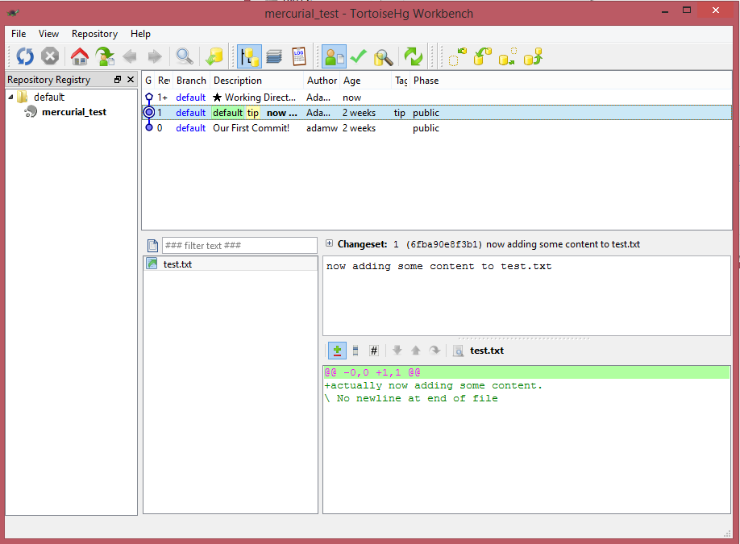 Распределённая система управления версиями. |  | 1.Быстрая обработка данных. 2. Кросплатформенная поддержка. 3. Возможность работы с несколькими ветками проекта. 4. Простота в обращение. 5. Возможность конвертирования репозиториев других систем поддержки версий, таких как CVS, Subversion, Git, Darcs, GNU Arch, Bazaar и др. | 1. Возможные (но чрезвычайно низкие) совпадения хеш - кода отличных по содержанию ревизий. 2. Ориентирован на работу в консоли. | Простой и отточенный интерфейс, и набор команд, возможность импортировать репозитории с других систем контроля версий, - сделают переход на Mercurial и обучение основным особенностями безболезненным и быстрым. Вряд ли это займет больше нескольких дней.
TFS | Team Foundation Server (TFC) это некое комплексное решение, в состав которого входит и система управления версиями, и система сбора данных, и построения отчетов, и другие полезные функции. | 2005 год | Централизованная | Управляемый проект при работе с TFC представляет собой ветки исходного кода проекта, наборы отчетов и пользовательские элементы. При создании проекта заранее выбираются его параметры, которые можно, как выбирать самостоятельно, так и использовать шаблоны. Шаблоны позволяют определить путь развития проекта, сделать его гибким или жестко формализованным, заложить стратегию развития, учесть необходимые заготовки документов и отчетов. | 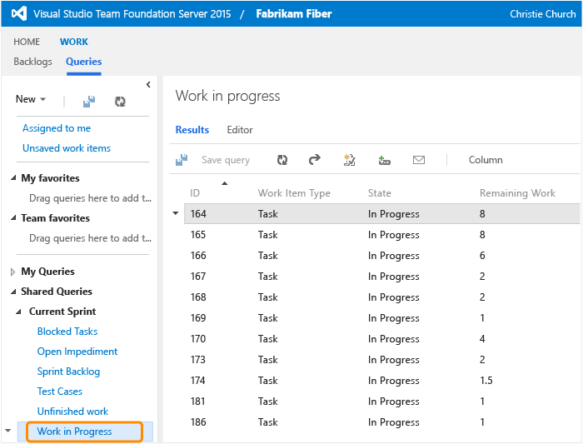 | 1.Совместно корректировать файлы проекта. 2.Разрешать конфликты. 3.Создавать ветки проектов, а затем объединять их. 4.Управлять доступом к репозиторию. 5.Откатываться на предыдущие версии; 6.Создавать отложенные изменения - изменения, которые, непосредственно, не добавлены в репозиторий, но их могут видеть другие пользователи, причем скачать эти изменения можно, только получив специальное разрешение от владельца изменений. 7.Помечать отдельные версии файлов в репозитории и группировать их. | 1.Нельзя спрятать поле от определённого пользователя или группы. 2.Нельзя назначить поле видимым только для того пользователя, кому предназначен Work Item. | TFC - мощный и удобный инструмент, позволяющий не только управлять версиями исходного кода, но и полностью организовывать весь цикл разработки проекта от написания программ до их документации. Однако, эта мощная и сложная система больше подходит для ведения больших проектов, требующих сложного и досконального управления разработкой. Если у вас - небольшая разработка, то имеет смысл использовать менее мощный инструмент, а еще лучше свободно распространяемый, так как это вам сэкономит время, деньги и нервы.

